Мастерская Е. Онищенко
Изображение | Название | Цена
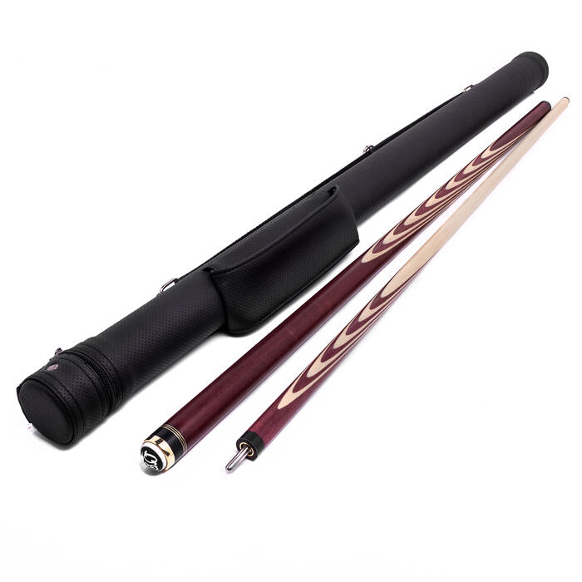 | Кий для русского бильярда Амарант 22 запила (Е. Онищенко) | 9 000₴
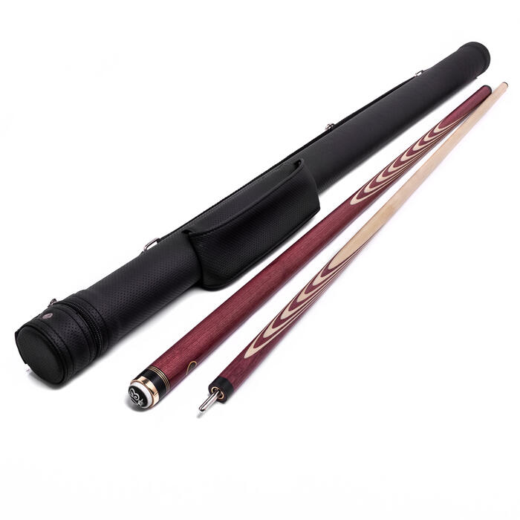 | Кий для русского бильярда Амарант 25 запилов (Е. Онищенко) | 9 300₴
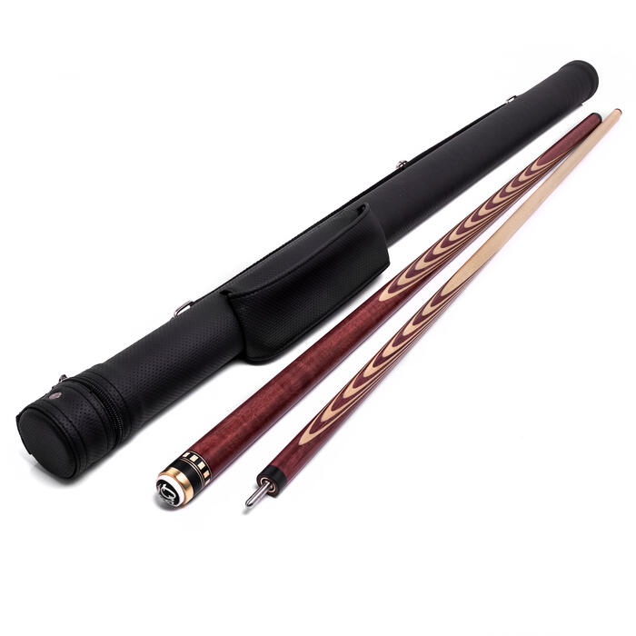 | Кий для русского бильярда Амарант 35 запилов (Е. Онищенко) | 10 600₴
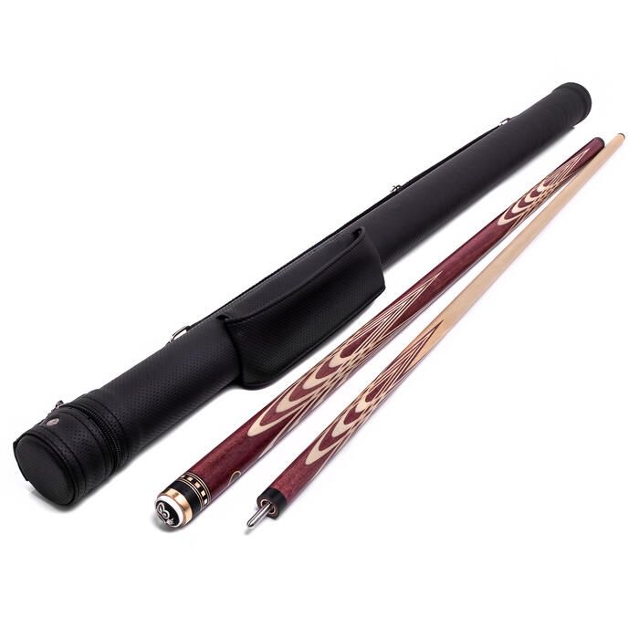 | Кий для русского бильярда Амарант Тюльпан (Е. Онищенко) | 13 500₴
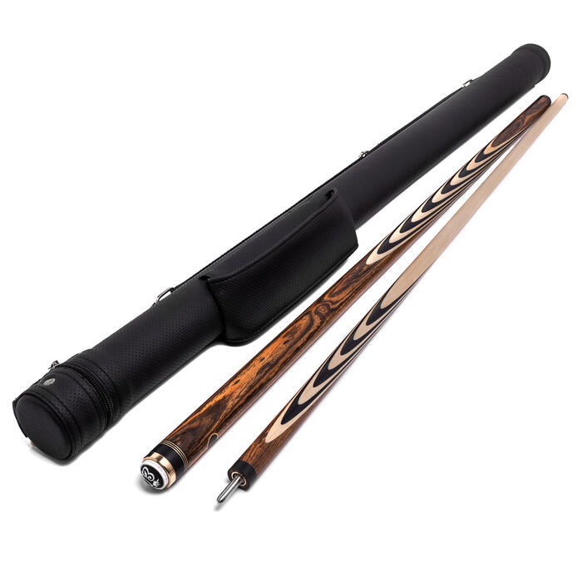 | Кий для русского бильярда Бокотє + Черный граб 22 запила (Е. Онищенко) | 11 000₴
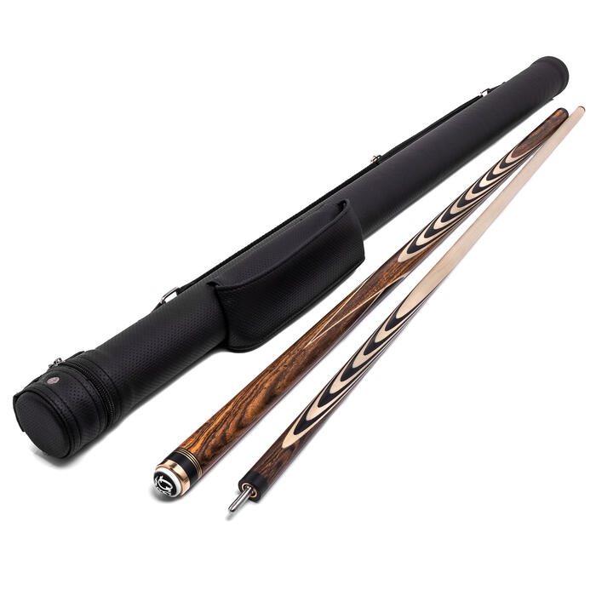 | Кий для русского бильярда Бокотє + Черный граб 25 запилов со вставкой (Е. Онищенко) | 11 700₴
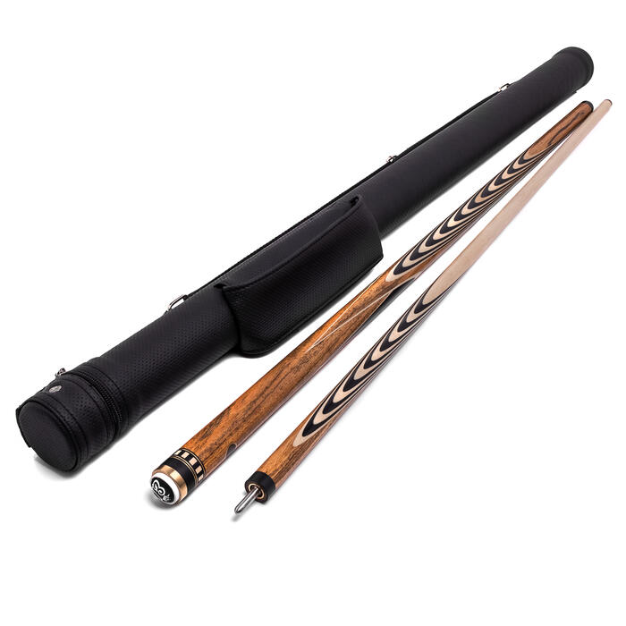 | Кий для русского бильярда Бокотє + Черный граб 35 запилов со вставкой (Е. Онищенко) | 13 900₴
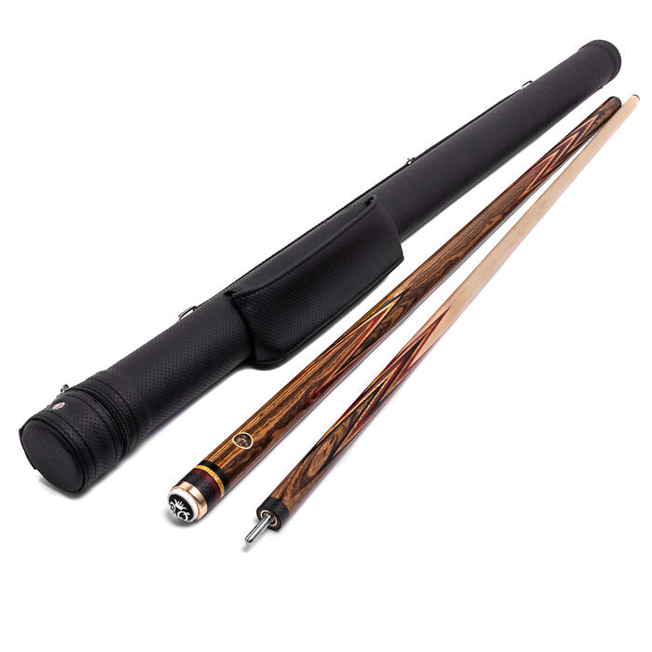 | Кий для русского бильярда Корона 4-х перьевая Бокотє "Берлинская" (Е. Онищенко) | 18 000₴
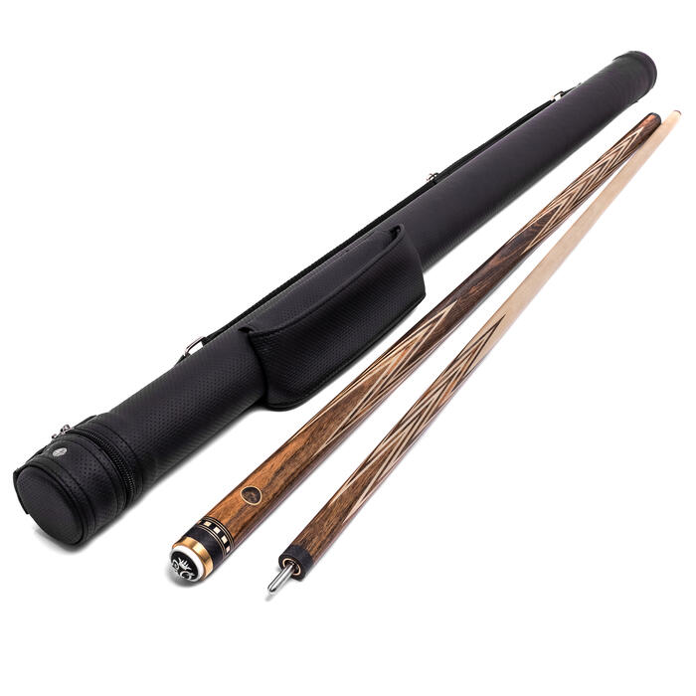 | Кий для русского бильярда Корона 4-х перьевая Бокотє (Е. Онищенко) | 20 000₴
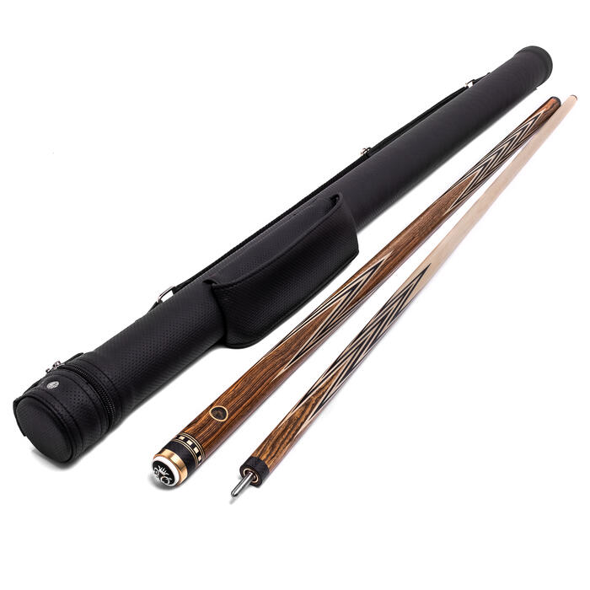 | Кий для русского бильярда Корона 4-х перьевая Бокотє + Эбен + граб (Е. Онищенко) | 21 500₴
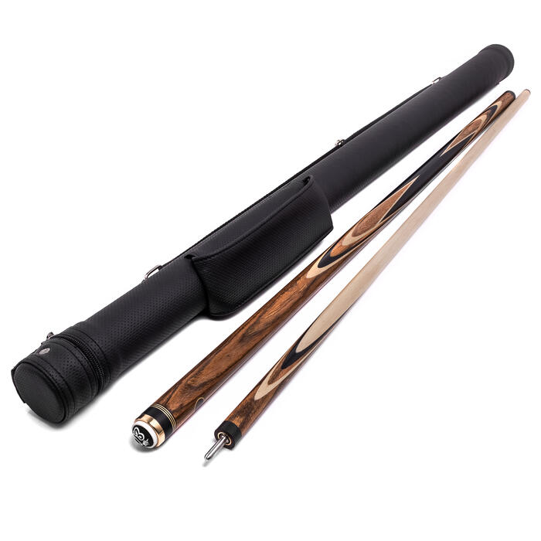 | Кий для русского бильярда Марс № 2 Бокотє + Черный граб (Е. Онищенко) | 11 000₴
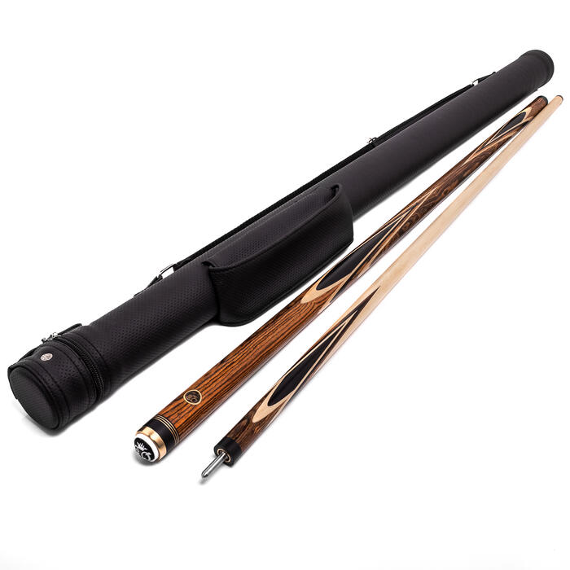 | Кий для русского бильярда Марс № 3 Бокотє + Черный граб (Е. Онищенко) | 11 000₴
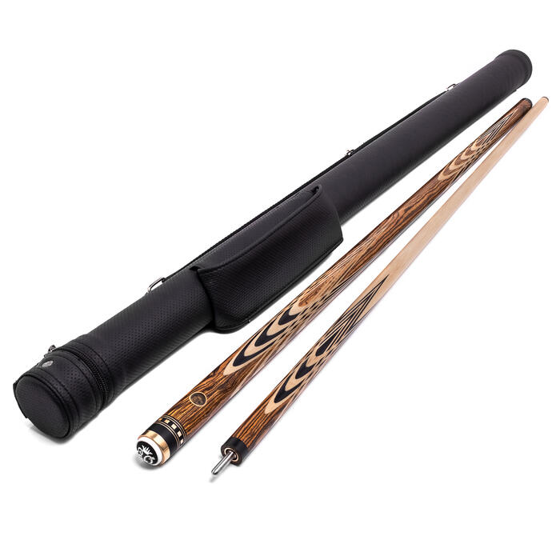 | Кий для русского бильярда Бокотє Тюльпан (Е. Онищенко) | 17 000₴
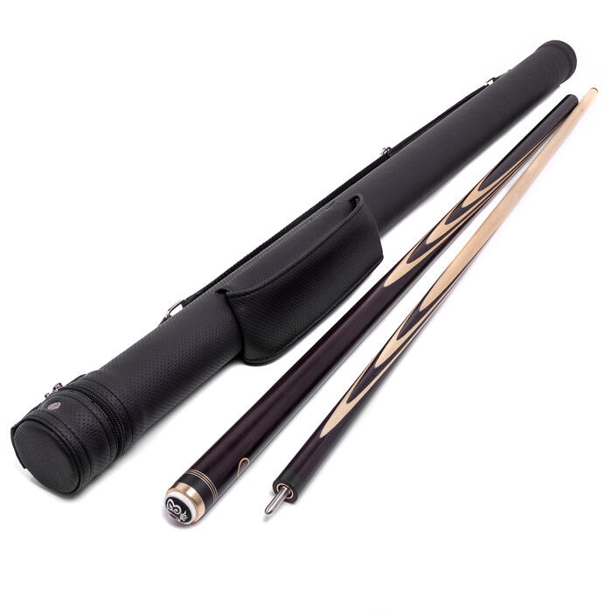 | Кий для русского бильярда Венге Длинный запил (Е. Онищенко) | 8 900₴
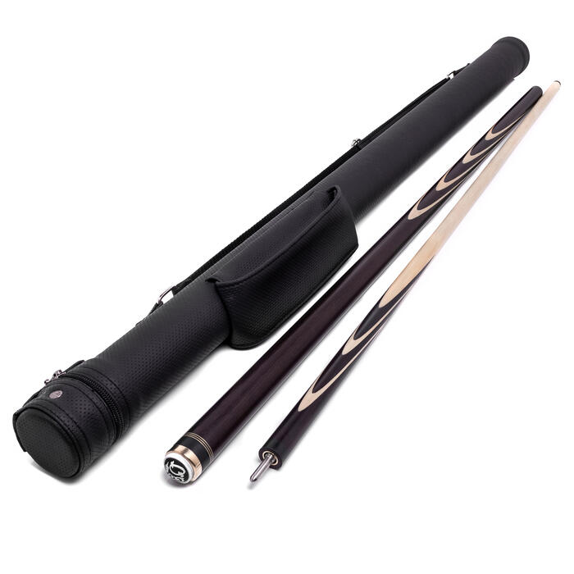 | Кий для русского бильярда Венге 12 запилов (Е. Онищенко) | 8 500₴
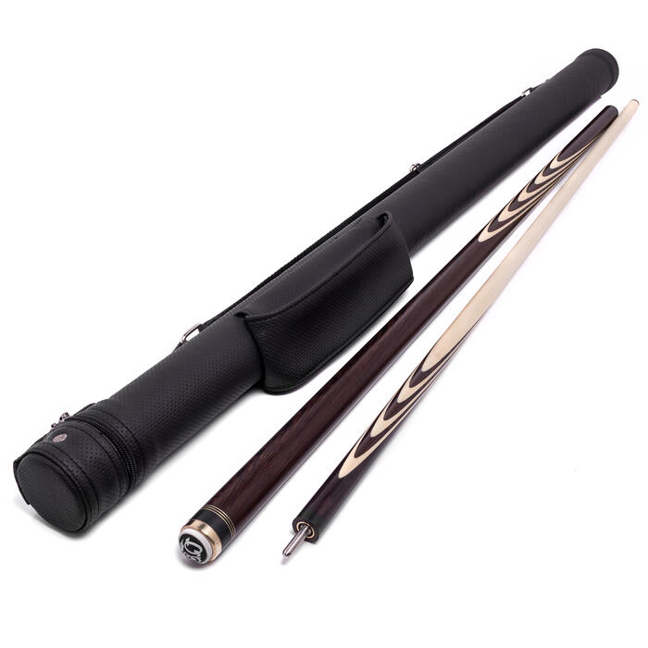 | Кий для русского бильярда Венге 15 запилов (Е. Онищенко) | 9 100₴
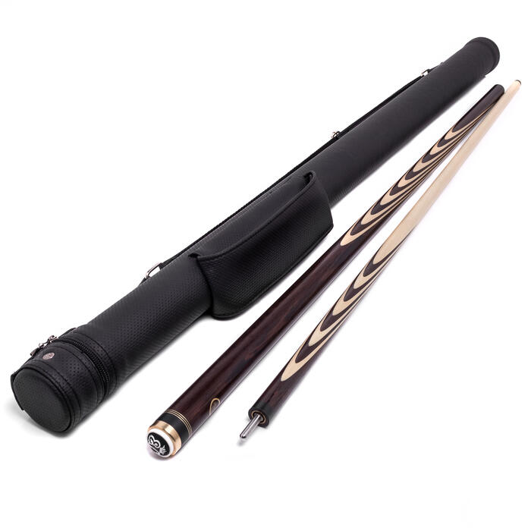 | Кий для русского бильярда Венге 22 запила (Е. Онищенко) | 9 900₴
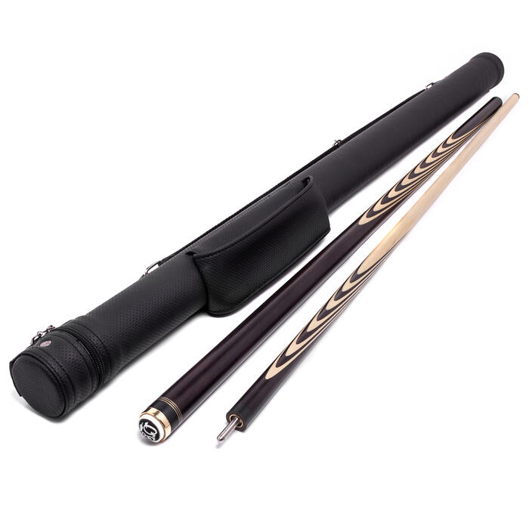 | Кий для русского бильярда Венге 25 запилов (Е. Онищенко) | 10 100₴
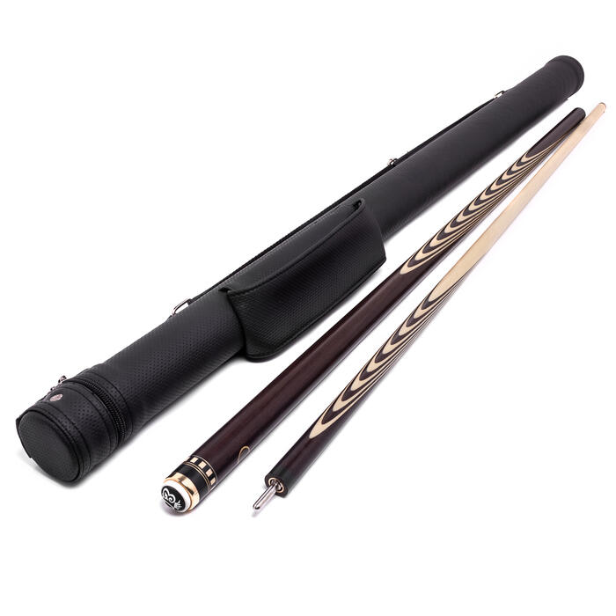 | Кий для русского бильярда Венге 35 запилов (Е. Онищенко) | 11 400₴
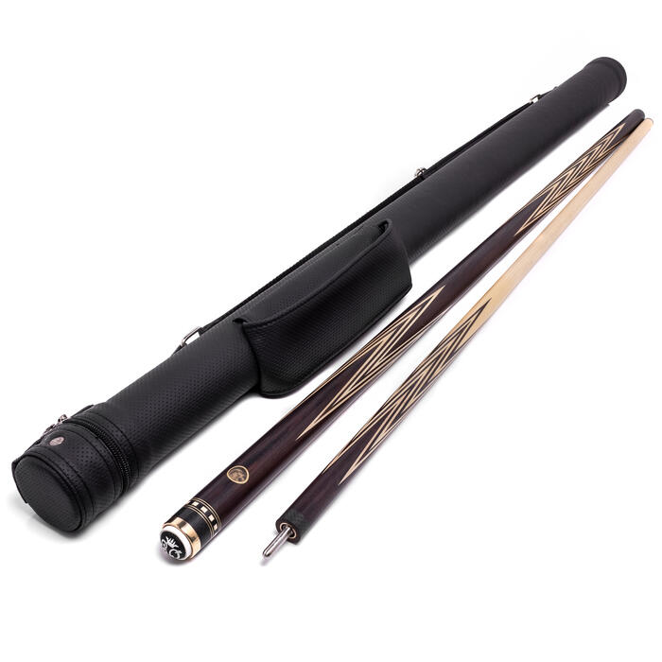 | Кий для русского бильярда Корона 4-х перьевая Венге (Е. Онищенко) | 20 500₴
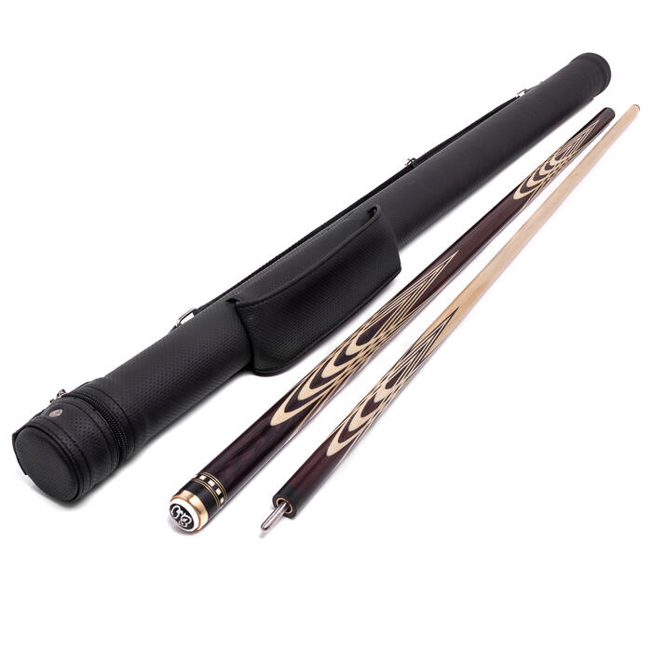 | Кий для русского бильярда Венге Тюльпан (Е. Онищенко) | 15 000₴
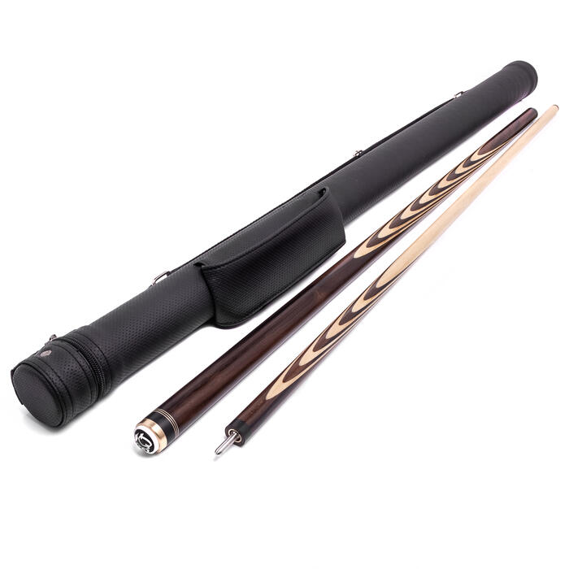 | Кий для русского бильярда Зирикоте 22 запила (Е. Онищенко) | 10 000₴
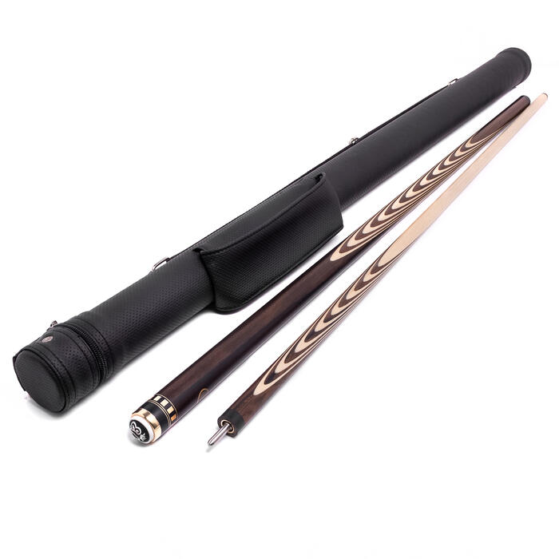 | Кий для русского бильярда Зирикоте 35 запилов (Е. Онищенко) | 14 000₴
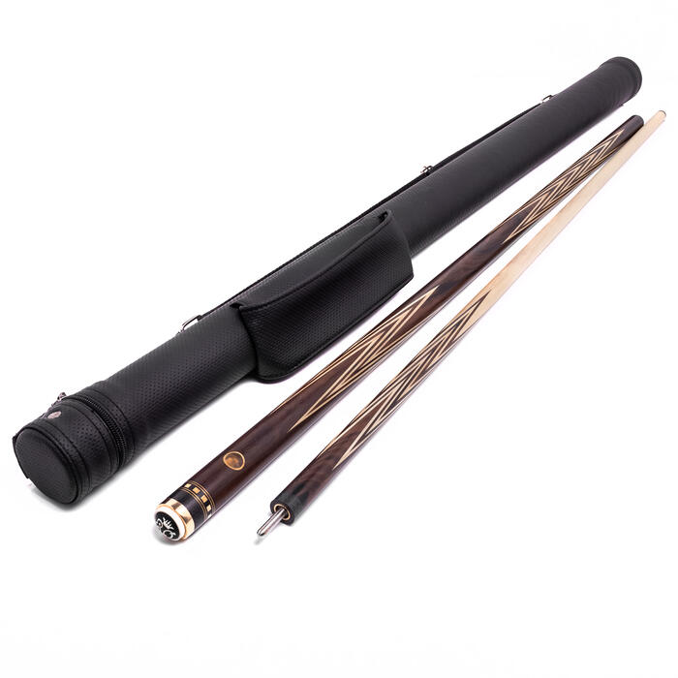 | Кий для русского бильярда Корона 4-х перьевая Зирикоте (Е. Онищенко) | 24 000₴
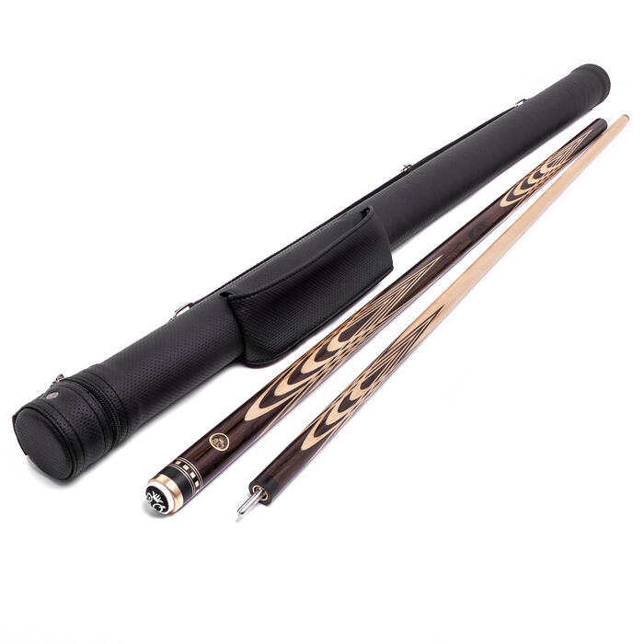 | Кий для русского бильярда Зирикоте Тюльпан (Е. Онищенко) | 18 000₴
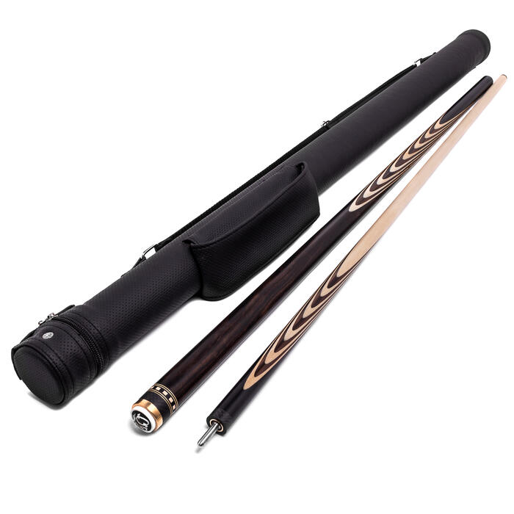 | Кий для русского бильярда Эбен Макассар 25 запилов (Е. Онищенко) | 25 000₴
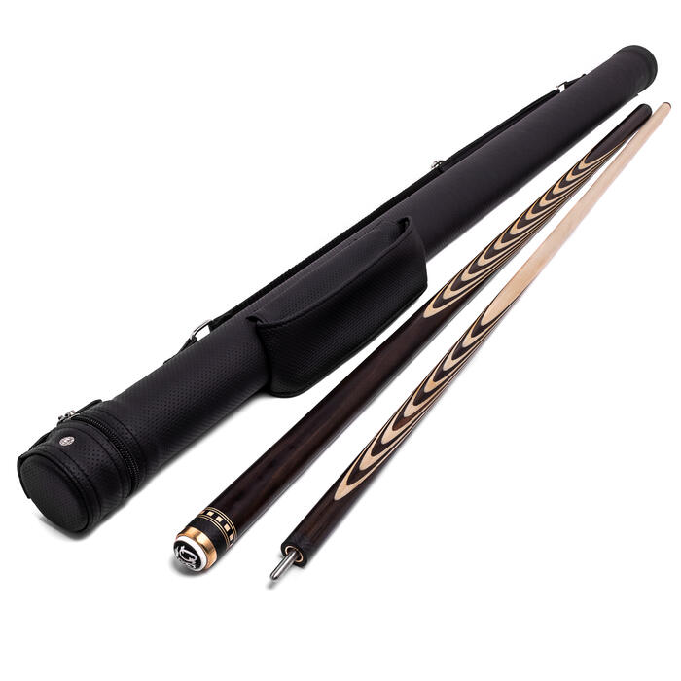 | Кий для русского бильярда Эбен Макассар 35 запилов (Е. Онищенко) | 30 000₴
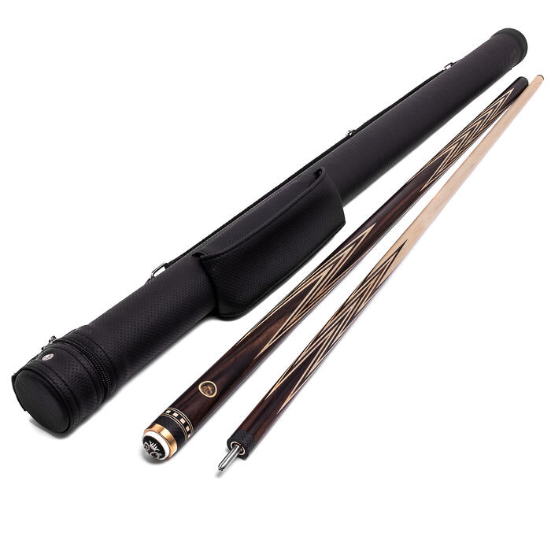 | Кий для русского бильярда Корона 4-х перьевая Эбен Макассар (Е. Онищенко) | 41 000₴
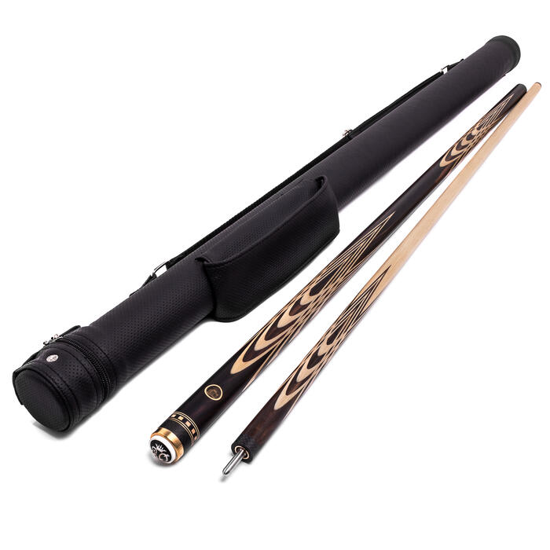 | Кий для русского бильярда Эбен Макассар Тюльпан (Е. Онищенко) | 33 000₴
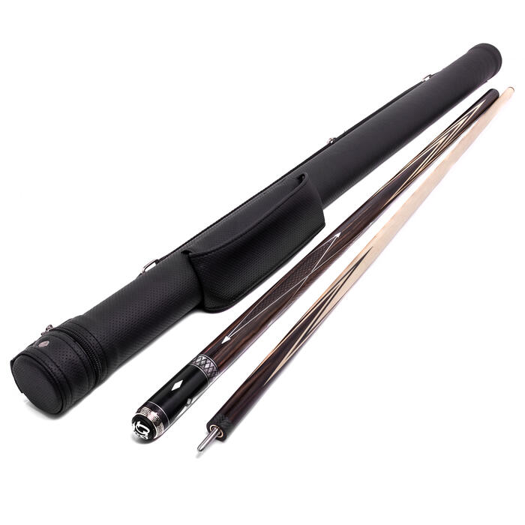 | Кий для русского бильярда Корона Графская Эбен Макассар (Е. Онищенко) | 31 000₴
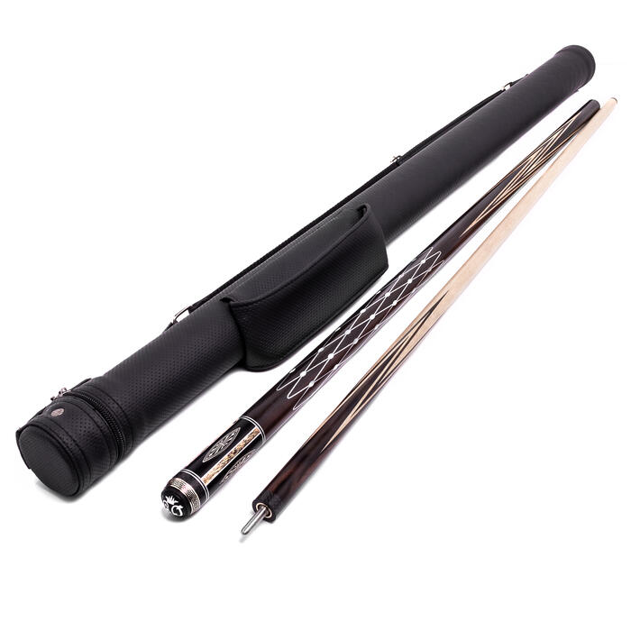 | Кий для русского бильярда Корона Императорская Эбен Макассар (Е. Онищенко) | 54 000₴
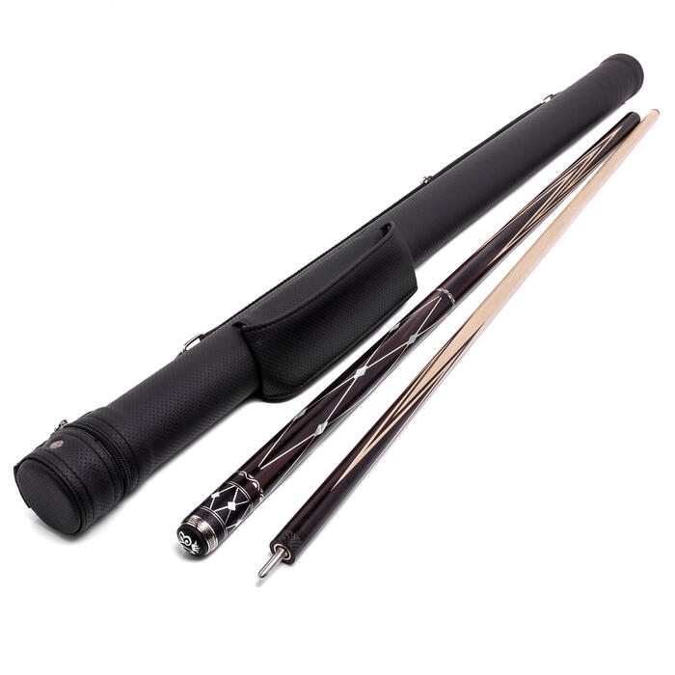 | Кий для русского бильярда Корона Королевская Эбен Макассар (Е. Онищенко) | 45 000₴
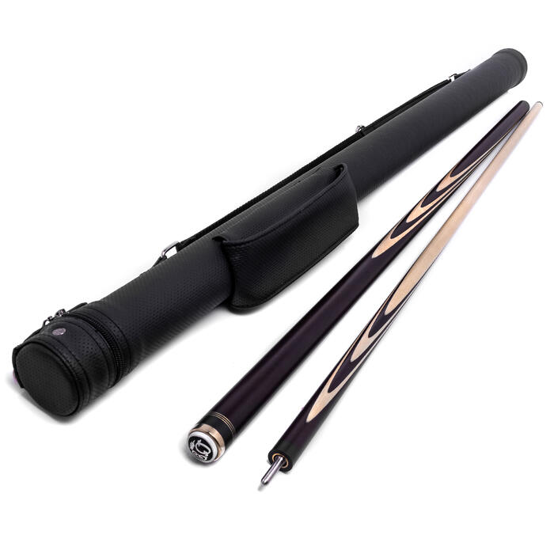 | Кий для русского бильярда Темный граб Длинный запил (Е. Онищенко) | 7 500₴
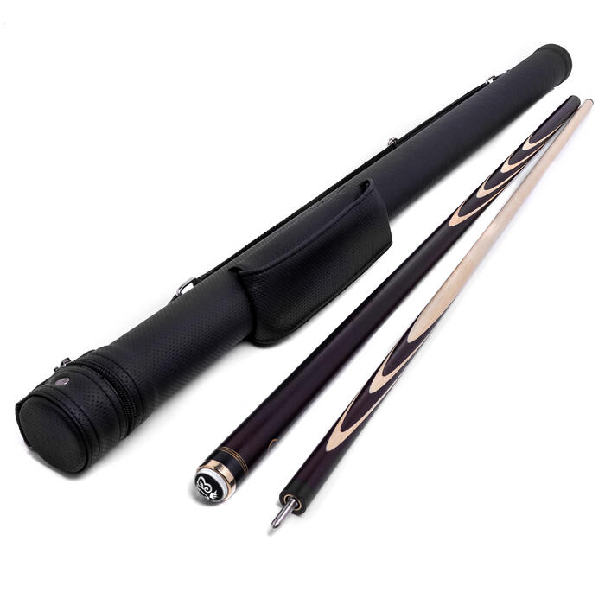 | Кий для русского бильярда Темный граб 12 запилов (Е. Онищенко) | 7 600₴
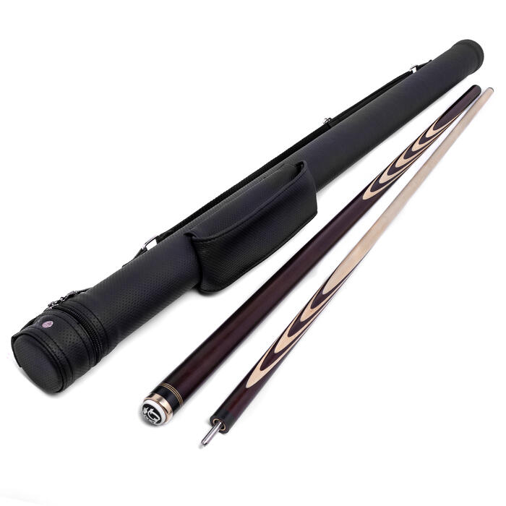 | Кий для русского бильярда Темный граб 15 запилов (Е. Онищенко) | 7 800₴
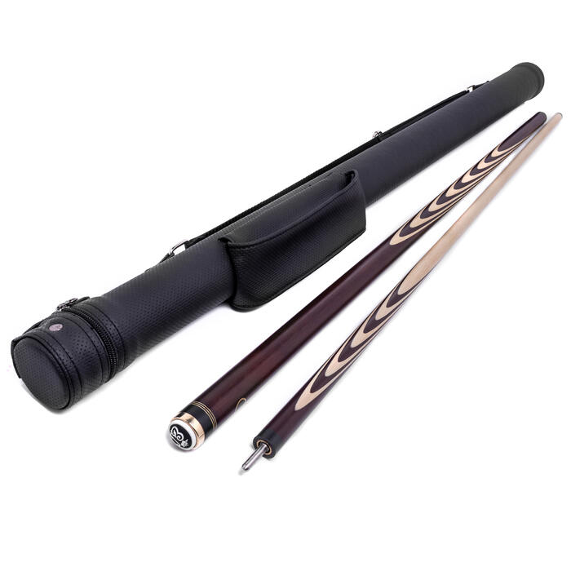 | Кий для русского бильярда Темный граб 22 запила (Е. Онищенко) | 8 100₴
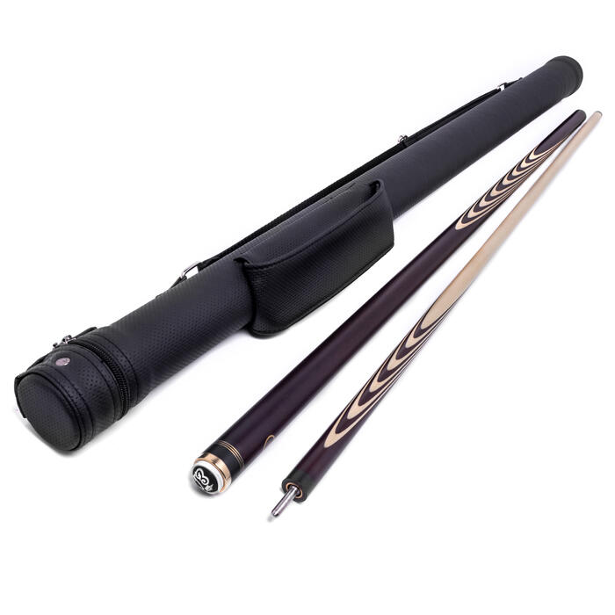 | Кий для русского бильярда Темный граб 25 запилов (Е. Онищенко) | 8 300₴
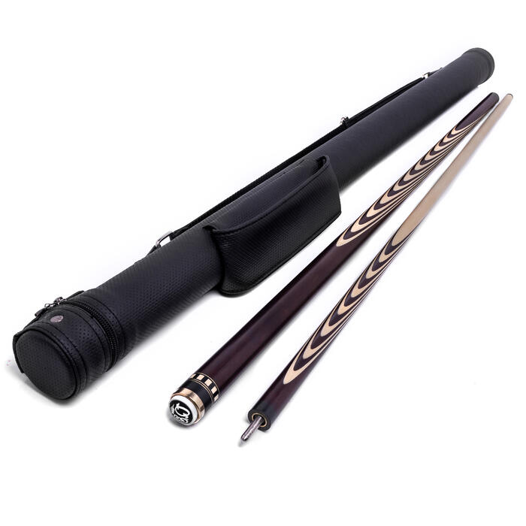 | Кий для русского бильярда Темный граб 35 запилов (Е. Онищенко) | 9 500₴
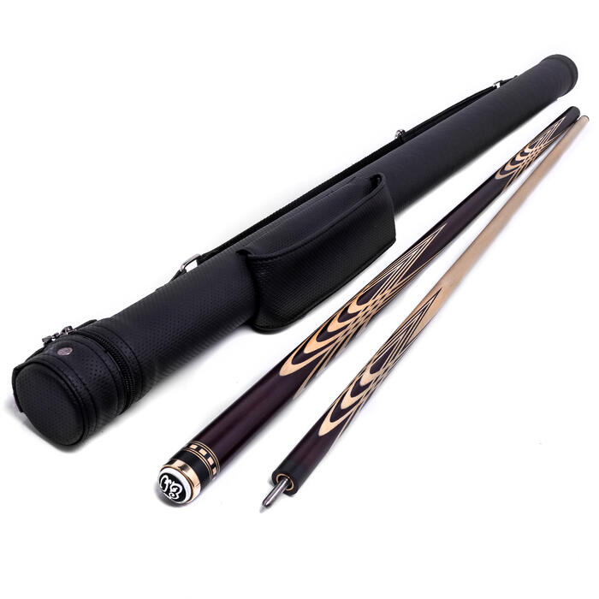 | Кий для русского бильярда Темный граб Тюльпан (Е. Онищенко) | 11 000₴
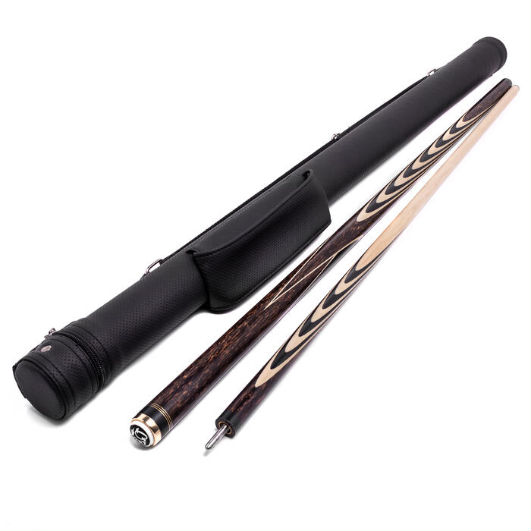 | Кий для русского бильярда Черная Пальмира 22 запила (Е. Онищенко) | 12 500₴
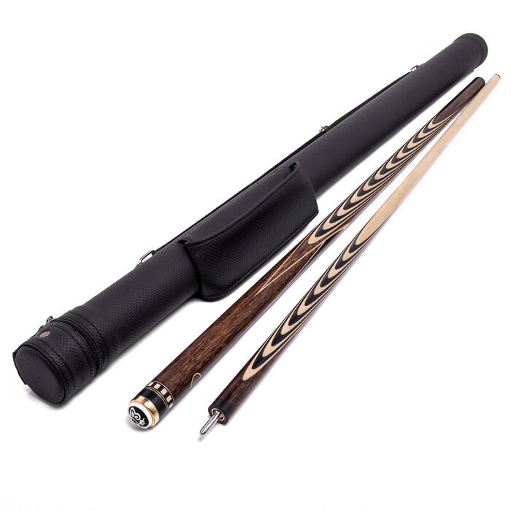 | Кий для русского бильярда Черная Пальмира 35 запилов (Е. Онищенко) | 14 500₴
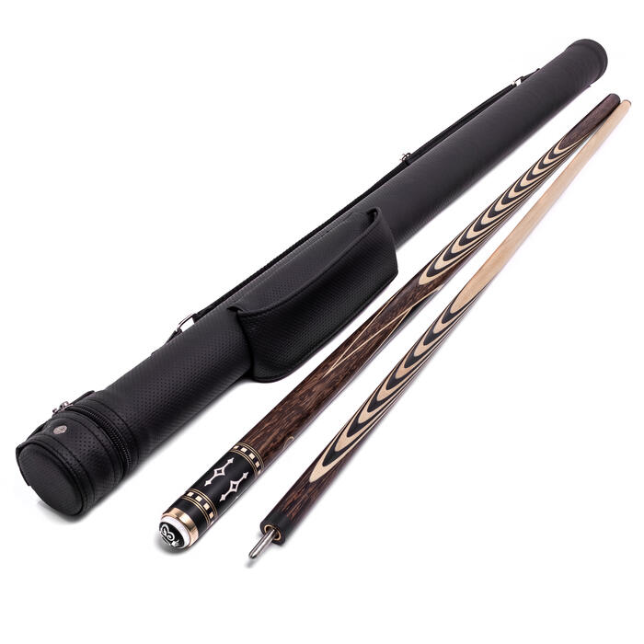 | Кий для русского бильярда Черная Пальмира 35 запилов + инкрустация № 1 (Е. Онищенко) | 16 000₴
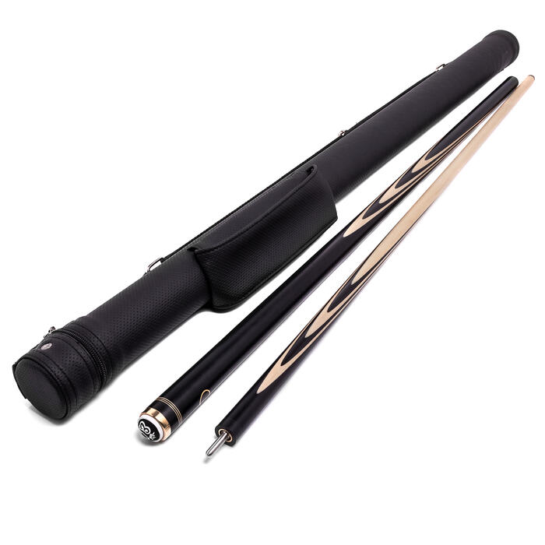 | Кий для русского бильярда Черный граб Длинный запил (Е. Онищенко) | 8 900₴
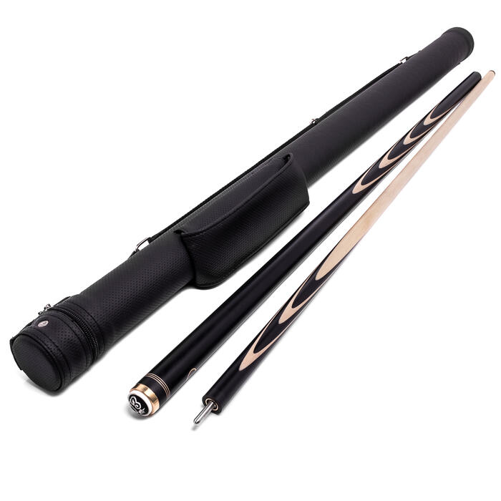 | Кий для русского бильярда Черный граб 12 запилов (Е. Онищенко) | 8 400₴
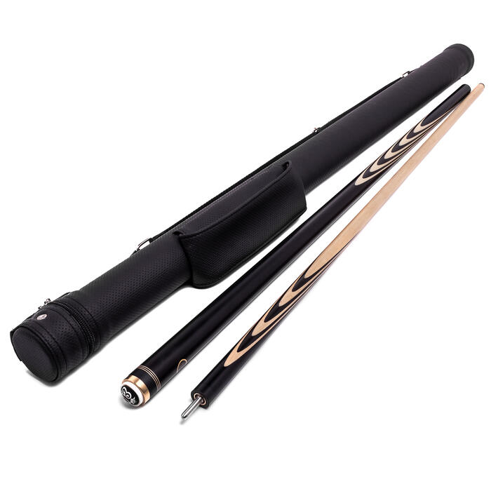 | Кий для русского бильярда Черный граб 15 запилов (Е. Онищенко) | 9 100₴
 | Кий для русского бильярда Черный граб 22 запила (Е. Онищенко) | 9 900₴
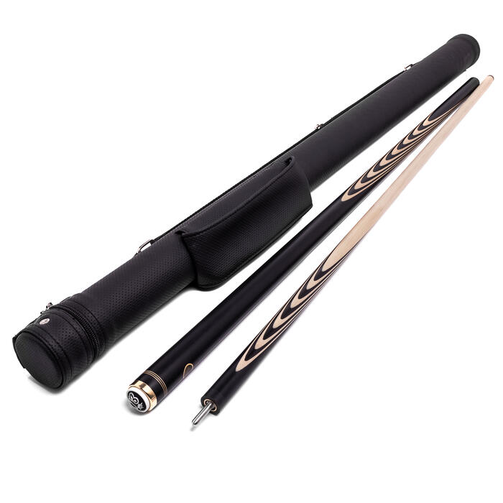 | Кий для русского бильярда Черный граб 25 запилов (Е. Онищенко) | 10 100₴
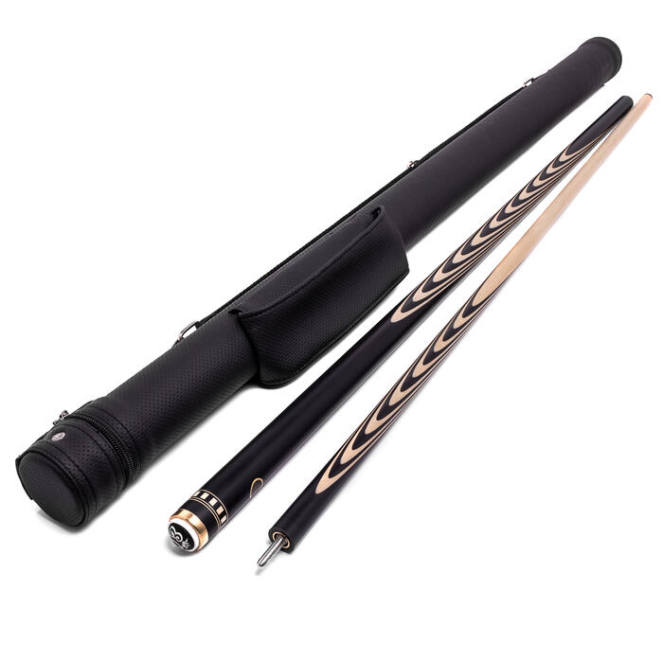 | Кий для русского бильярда Черный граб 35 запилов (Е. Онищенко) | 11 200₴
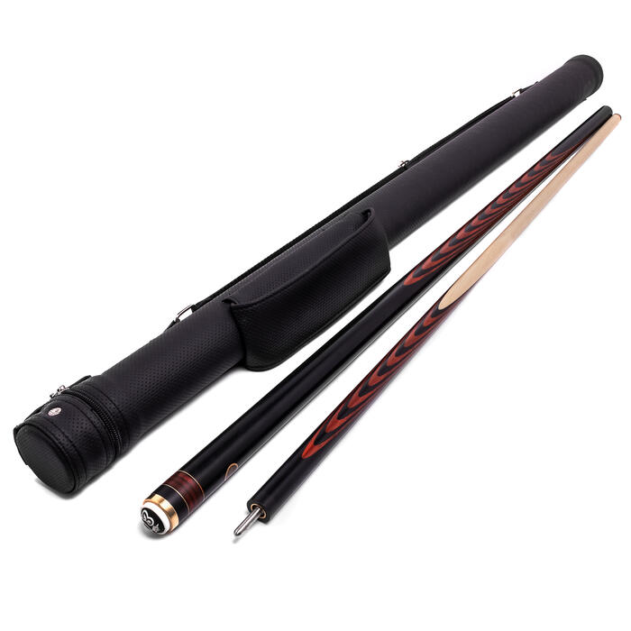 | Кий для русского бильярда Черный граб + Падук 35 запилов (Е. Онищенко) | 12 200₴
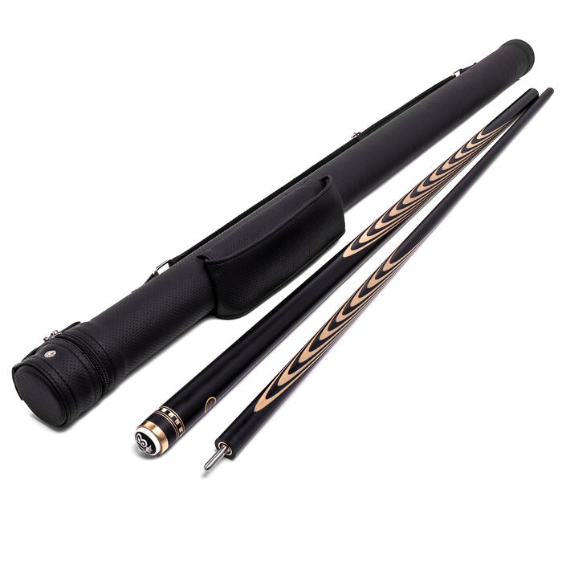 | Кий для русского бильярда Черный граб 36 запилов (Е. Онищенко) | 12 100₴
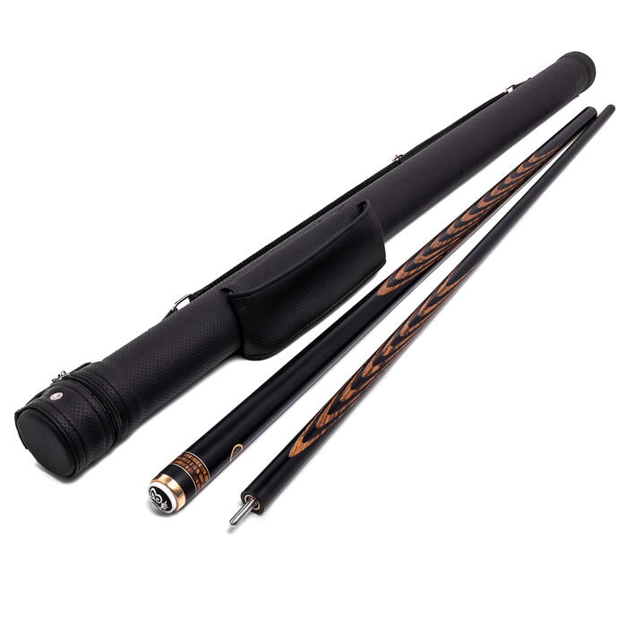 | Кий для русского бильярда Черный граб + Бокотэ 36 запилов (Е. Онищенко) | 13 100₴
 | Кий для русского бильярда Корона 4-х перьевая Черный граб (Е. Онищенко) | 18 500₴
 | Кий для русского бильярда Корона 8-ми перьевая Черный граб (Е. Онищенко) | 25 000₴
 | Кий для русского бильярда Марс № 2 Черный граб + Бокотэ (Е. Онищенко) | 10 700₴
 | Кий для русского бильярда Марс № 2 Черный граб + Падук (Е. Онищенко) | 10 000₴
 | Кий для русского бильярда Марс № 3 Черный граб + Бокотє (Е. Онищенко) | 10 700₴
 | Кий для русского бильярда Марс Винтаж Черный граб (Е. Онищенко) | 12 900₴
 | Кий для русского бильярда Марс Винтаж Черный граб + Черный шафт (Е. Онищенко) | 13 500₴
 | Кий для русского бильярда Марс Мираж Черный граб (Е. Онищенко) | 11 000₴
 | Кий для русского бильярда Черный граб Тюльпан (Е. Онищенко) | 13 500₴
 | Кий для русского бильярда Черный граб Цветок (Е. Онищенко) | 16 000₴
 | Кий для русского бильярда Эбен Тюльпан (Е. Онищенко) | 45 000₴
 | Кий для русского бильярда Черный граб + Падук 22 запила (Е. Онищенко) | 10 700₴
 | Кий для русского бильярда Эбен Макассар 22 запила (Е. Онищенко) | 23 000₴
 | Кий для русского бильярда Черный граб + Бокотэ 22 запила (Е. Онищенко) | 11 500₴
 | Кий для русского бильярда Черный граб + Падук 36 запилов (Е. Онищенко) | 12 700₴
 | Кий для русского бильярда Корона 4-х перьевая Эбен (Е. Онищенко) | 52 000₴
 | Кий для русского бильярда Корона 8-ми перьевая Эбен (Е. Онищенко) | 70 000₴
 | Тубус DELUX-PRO, натуральная кожа, ручная работа, карман для удлинителя, Черный | 12 000₴
 | Тубус для бильярдного кия из кожзаменителя с карманом под удлинитель "Элегант" | 1 500₴
 | Кий для русского бильярда 3-х составной Черный граб (Е. Онищенко) | 13 000₴
 | Удлинитель (докрут) Классика | 1 500₴
 | Удлинитель (докрут) Ценные породы Бокоте | 2 000₴
 | Удлинитель (докрут) Ценные породы Падук | 800₴
 | Чехол для 3-х составного кия "Атриум", черный | 2 500₴
 | Теща в сборе с 3-х частей, мост низкий, ( 2 м) | 1 800₴
 | Теща в сборе с 3-х частей, мост высокий, ( 2 м) | 1 800₴
 | Бильярдный кий Пул T4P1 (Черный шафт) | 5 000₴
 | Кий для русского бильярда 3-х составной Венге (Е. Онищенко) | 13 500₴
 | Кий для русского бильярда Эбен 22 запила (Е. Онищенко) | 30 000₴
 | Кий для русского бильярда Эбен 35 запилов (Е. Онищенко) | 38 000₴
 | Кий для русского бильярда Черная Пальмира 35 запилов + инкрустация серебром (Е. Онищенко) | 22 000₴
 | Кий для русского бильярда Эбен Длинный запил + инкрустация серебром и перламутром (Е. Онищенко) | 35 000₴
 | Кий для русского бильярда Эбен 25 запилов (Е. Онищенко) | 32 000₴
 | Кий для русского бильярда Корона 8-ми перьевая Эбен + инкрустация серебром (Е. Онищенко) | 84 000₴
 | Кий для русского бильярда Черный граб "Версаче" (Е. Онищенко) | 19 000₴
 | Кий для русского бильярда Корона 4-х перьевая Черный граб + Желтый граб (Е. Онищенко) | 19 000₴
 | Инструмент для проверки прямолинейности бильярдного кия (Детектор прямолинейности) | 2 000₴
 | Фирменный Воск для полировки и защиты кия с мини салфеткой (30г.) | 500₴
 | Кий для русского бильярда Черная Пальмира Цветок (Е. Онищенко) | 19 000₴
 | Кий для русского бильярда Стабилизированный Черный граб 22 запила (Е. Онищенко) | 13 000₴
 | Кий для русского бильярда Стабилизированный Черный граб 35 запилов (Е. Онищенко) | 15 300₴
 | Кий для русского бильярда Стабилизированный Черный граб Тюльпан (Е. Онищенко) | 16 900₴
 | Кий для русского бильярда Корона 8-ми перьевая Стабилизированный Черный граб (Е. Онищенко) | 27 000₴
 | Кий для русского бильярда Корона 4-х перьевая Стабилизированный Черный граб (Е. Онищенко) | 21 300₴
 | Кий для русского бильярда Бразильский Орех 35 запилов (Е. Онищенко) | 11 500₴
 | Кий для русского бильярда Бразильский Орех Тюльпан Элит (Е. Онищенко) | 14 500₴
 | Кий для русского бильярда Черный граб Напряженный запил (Е. Онищенко) | 17 000₴
 | Тубус DELUX-PRO, натуральная кожа, ручная работа, карман для удлинителя, Черный с красной нитью | 12 000₴
 | Тубус DELUX-PRO, натуральная кожа, ручная работа, карман для удлинителя, Черный с белой нитью | 12 000₴
 | Тубус "VOGUE PRO" , натуральная кожа, ручная работа, карман для удлинителя, Черный | 12 000₴
 | Кий для русского бильярда Корона 4-х перьевая Бразильский Орех (Е. Онищенко) | 18 800₴
 | Кий для русского бильярда Черный граб Цветок с Напряженным запилом (Е. Онищенко) | 19 000₴
 | Наклейка для бильярдного кия, (S - soft) многослойная, ручная работа Е. Онищенко 13,5мм (1 шт.) | 600₴
 | Наклейка для бильярдного кия, (M - Medium) многослойная, ручная работа Е. Онищенко 13,5мм (1 шт.) | 600₴
 | Наклейка для бильярдного кия, (H - Hard) многослойная, ручная работа Е. Онищенко 13,5мм (1 шт.) | 600₴
 | Наклейка для бильярдного кия, (H+ - hard+) многослойная, ручная работа Е. Онищенко 13,5мм (1 шт.) | 600₴
 | Кий для русского бильярда Марс № 3 Черный граб + Падук (Е. Онищенко) | 10 000₴
 | Кий для русского бильярда Корона 8-ми перовая, Цветная, Черный граб (Е. Онищенко) | 26 000₴
 | Кий для русского бильярда Корона 4-х перьевая Амарант (Е. Онищенко) | 19 000₴
 | Кий для русского бильярда Корона 8-ми перьевая Эбен Макассар (Е. Онищенко) | 63 000₴
 | Кий для русского бильярда Корона 8-ми перьевая Бразильский Орех (Е. Онищенко) | 26 000₴
 | Кий для русского бильярда Корона 8-ми перьевая Бокотє (Е. Онищенко) | 28 500₴
 | Кий для русского бильярда Корона 8-ми перьевая Бокотє + Эбен + граб (Е. Онищенко) | 31 500₴
 | Кий для русского бильярда Корона 4-х перьевая Бокотє + Эбен (Е. Онищенко) | 23 500₴
 | Кий для русского бильярда Корона 8-ми перьевая Бокотє + Эбен (Е. Онищенко) | 36 500₴
 | Кий для русского бильярда Венге Цветок с Напряженным запилом (Е. Онищенко) | 21 500₴
 | Тубус DELUX-PRO, натуральная кожа, ручная работа, карман для удлинителя, Коричневый | 12 000₴
 | Кий для русского бильярда Черная Пальмира Тюльпан (Е. Онищенко) | 20 500₴
 | Кий для русского бильярда Черный граб + Бокотє 35 запилов (Е. Онищенко) | 12 700₴

Мастерская "ЕС"
Изображение | Название | Цена
 | Кий для русского бильярда Темный граб 12 запилов (Мастерская "ЕС") | 6 500₴
 | Кий для русского бильярда Темный граб 15 запилов (Мастерская "ЕС") | 6 800₴
 | Кий для русского бильярда Темный граб 22 запилов (Мастерская "ЕС") | 7 000₴
 | Кий для русского бильярда Темный граб 27 запилов (Мастерская "ЕС") | 7 400₴
 | Кий для русского бильярда Темный граб 37 запилов (Мастерская "ЕС") | 8 100₴
 | Кий для русского бильярда Темный граб Тюльпан (Мастерская "ЕС") | 9 500₴
 | Кий для русского бильярда Стрела Клубная 3 запила (Мастерская "ЕС") | 2 700₴
 | Кий для русского бильярда Стрела Клубная 5 запилов (Мастерская "ЕС") | 2 900₴
 | Кий для русского бильярда Стрела Клубная (Мастерская "ЕС") | 2 300₴
 | Кий для русского бильярда Кадет (Мастерская "ЕС") | 2 600₴
 | Кий для русского бильярда Черный граб 15 запилов (Мастерская "ЕС") | 7 300₴
 | Кий для русского бильярда Черный граб 22 запилов (Мастерская "ЕС") | 8 000₴
 | Кий для русского бильярда Черный граб 27 запилов (Мастерская "ЕС") | 8 500₴
 | Кий для русского бильярда Черный граб 37 запилов (Мастерская "ЕС") | 9 700₴
 | Кий для русского бильярда Черный граб Тюльпан (Мастерская "ЕС") | 11 500₴
 | Кий для русского бильярда Юниор (Мастерская "ЕС") | 2 400₴
 | Кий для русского бильярда Юниор (Мастерская "ЕС") | 2 400₴
 | Кий для русского бильярда Кадет (Мастерская "ЕС") | 2 600₴
 | Кий Леман Про, Паутина Черный граб, граб (Мастерская ЕС) | 4 900₴
 | Кий Шерл Про, Паутина Черный граб, граб (Мастерская ЕС) | 5 100₴
 | Кий Фиано Про, Паутина Венге, Падук, Граб (Мастерская ЕС) | 4 600₴
 | Кий для русского бильярда Темный граб 22 запилов (Мастерская "ЕС") | 6 000₴
 | Кий Круазе Про, Паутина Бокоте (Мастерская ЕС) | 5 300₴
 | Кий для русского бильярда Черный граб 12 запилов (Мастерская "ЕС") | 7 000₴
 | Кий для русского бильярда Темный граб "Комби" (Мастерская "ЕС") | 3 600₴

Мастерская Ю. Власова
Изображение | Название | Цена
 | Кий для русского бильярда Амарант 22 запила (Ю. Власов) | 10 000₴
 | Кий для русского бильярда Черный граб + Падук 22 запила (Ю. Власов) | 12 000₴
 | Кий для русского бильярда Бокотэ + Черный граб 22 запила (Ю. Власов) | 13 300₴
 | Кий для русского бильярда Венге 22 запила (Ю. Власов) | 14 100₴
 | Кий для русского бильярда Падук 22 запила (Ю. Власов) | 9 000₴
 | Кий для русского бильярда Черный граб 22 запила (Ю. Власов) | 11 200₴
 | Кий для русского бильярда Черный граб 35 запилов (Ю. Власов) | 15 100₴
 | Кий для русского бильярда Черный граб Тюльпан (Ю. Власов) | 17 800₴

Мастерская И. Кузнецова
Изображение | Название | Цена
 | Кий для русского бильярда серия "Альфа" Бокотэ + Черный граб 5х3, с удлинителем (И. Кузнецов) | 18 200₴
 | Кий для русского бильярда серия "Орион" Бокотэ + Черный граб 5х3, с удлинителем (И. Кузнецов) | 18 200₴
 | Кий для русского бильярда серия "Альфа" Венге 5х3, с удлинителем (И. Кузнецов) | 12 100₴
 | Кий для русского бильярда серия "Орион" Венге 5х3, с удлинителем (И. Кузнецов) | 12 100₴
 | Кий для русского бильярда серия "Альфа" Черный граб 5х3, с удлинителем (И. Кузнецов) | 14 500₴
 | Кий для русского бильярда серия "Орион" Черный граб 5х3, с удлинителем (И. Кузнецов) | 14 500₴
 | Кий для русского бильярда серия "Альфа" Черный граб + Лимонник 5х3, с удлинителем (И. Кузнецов) | 13 500₴
 | Кий для русского бильярда серия "Орион" Черный граб + Лимонник 5х3, с удлинителем (И. Кузнецов) | 13 500₴
 | Кий для русского бильярда серия "Альфа" Черный граб + Падук 5х3, с удлинителем (И. Кузнецов) | 12 600₴
 | Кий для русского бильярда серия "Орион" Черный граб + Падук 5х3, с удлинителем (И. Кузнецов) | 12 600₴
 | Кий "Цветок" для русского бильярда серия "Альфа" Черный граб + Желтый граб, с удлинителем (И. Кузнецов) | 18 500₴
 | Кий "Цветок" для русского бильярда серия "Орион" Черный граб + Желтый граб, с удлинителем (И. Кузнецов) | 18 500₴
 | Кий "Цветок" для русского бильярда серия "Альфа" Черный граб + Падук, с удлинителем (И. Кузнецов) | 18 500₴
 | Кий "Цветок" для русского бильярда серия "Орион" Черный граб + Падук, с удлинителем (И. Кузнецов) | 18 500₴
 | Кий для русского бильярда Марс Элит № 2 Черный граб + Зеленый граб (И.Кузнецов) | 6 300₴
 | Кий для русского бильярда Марс Элит № 2 Черный граб + Синий граб (И.Кузнецов) | 6 300₴
 | Кий для русского бильярда Марс Элит № 3 Черный граб + Зеленый граб (И.Кузнецов) | 6 300₴
 | Кий для русского бильярда Марс Элит № 3 Черный граб + Синий граб (И.Кузнецов) | 6 300₴
 | Кий для русского бильярда Марс Винтаж Черный граб + Зеленый граб (И.Кузнецов) | 7 000₴
 | Кий для русского бильярда Марс Винтаж Черный граб + Синий граб (И.Кузнецов) | 7 000₴
 | Кий для русского бильярда Марс "Мираж" Черный граб + Зеленый граб (И.Кузнецов) | 7 000₴
 | Кий для русского бильярда Марс "Мираж" Черный граб + Синий граб (И.Кузнецов) | 7 000₴
 | Кий для русского бильярда "Тюльпан" Черный граб + Падук (И.Кузнецов) | 10 000₴

Мастерская Н. Роя
Изображение | Название | Цена
 | Бильярдный кий Бумеранг Бокотє (Николай Рой) | 14 800₴
 | Бильярдный кий 3х3 Венге (Николай Рой) | 10 800₴
 | Бильярдный кий Венге Бумеранг (Николай Рой) | 10 800₴
 | Бильярдный кий Палисандр Бумеранг (Николай Рой) | 12 800₴
 | Бильярдный кий 3х3 Черный граб (Николай Рой) | 10 800₴
 | Бильярдный кий Черный граб Бумеранг (Николай Рой) | 10 800₴
 | Бильярдный кий 3х3 Эбен (Николай Рой) | 22 800₴
 | Бильярдный кий Эбен Бумеранг (Николай Рой) | 22 800₴

Мастерская Д. Ковальчука
Изображение | Название | Цена
 | Кий для русского бильярда "Альтаир" Черный граб, Синий граб, Бокоте (Д. Ковальчук) | 9 000₴
 | Кий для русского бильярда "Антарес" Черный граб, Бокоте, граб (Д. Ковальчук) | 9 500₴
 | Кий для русского бильярда "Капелла" Черный граб, Падук, Бокоте (Д. Ковальчук) | 10 000₴
 | Кий для русского бильярда "Вега" Черный граб, Синий граб, Желтый граб (Д. Ковальчук) | 7 700₴
 | Кий для русского бильярда "Одиссей " Синий граб, Розовый граб, граб (Д. Ковальчук) | 7 000₴
 | Кий для русского бильярда "Сириус" Черный граб, Бокоте, граб, Черный шафт (Д. Ковальчук) | 15 000₴
 | Кий для русского бильярда "Сапфир" ручная работа, Черный граб, Синий граб, Бокоте (Д. Ковальчук) | 17 000₴
 | Кий для русского бильярда Тюльпан "Ирида" (Д. Ковальчук) | 13 000₴
 | Кий для русского бильярда "Цветок" Черный граб, Красный граб, Желтый граб (Д. Ковальчук) | 11 000₴
 | Кий для русского бильярда "Славный" Черный граб, Падук, Лопачо, черный шафт (Д. Ковальчук) | 15 000₴
 | Кий для русского бильярда "Форту" Черный граб, Палисандр, черный шафт (Д. Ковальчук) | 14 000₴
 | Кий для русского бильярда "Орион" Черный граб, Синий граб, Падук (Д. Ковальчук) | 10 000₴
 | Кий для русского бильярда, Классика, 18 запилов, Черный граб, Граб (Д. Ковальчук) | 7 000₴
 | Кий для русского бильярда, Классика, 18 запилов, Венге, Граб (Д. Ковальчук) | 8 000₴
 | Кий для русского бильярда, Классика, 18 запилов, Амарант, Граб (Д. Ковальчук) | 8 500₴
 | Кий для русского бильярда, Классика, 18 запилов, Лайсвуд, Граб (Д. Ковальчук) | 7 500₴

Мастерская "Billiya"
Изображение | Название | Цена
 | Кейс "Billiya" для 2-х составного кия с удлинителем, Экокожа, замш, черный | 4 500₴
 | Кейс "Prestige" для 2-х составного кия с удлинителем, Экокожа, замш, черный | 5 100₴
 | Кейс "Classic" для 2-х составного кия с удлинителем, дерево, замш, черный | 6 500₴
 | Перчатка для бильярда "BILLIYA" Yellow левая L/XL/XXL | 500₴
 | Кейс "Classic" для 2-х составного кия с удлинителем, дерево, замш, венге | 6 500₴

​"Shuriken Cues"
Изображение | Название | Цена
 | Бильярдный кий Пул L4 BB (Белый шафт) | 11 000₴
 | Бильярдный кий Пул T4R (Черный шафт) | 7 000₴
 | Бильярдный кий Пул "Predator" BK Rush Sport Wrap (Predator) | 40 000₴
 | Бильярдный кий Пул "Shuriken" Патриот Тюльпан 2 зап Ч-С-Ж-Ч-С-Ж-Ч (чёрный шафт) | 10 000₴
 | Бильярдный кий Пул "Shuriken" Патриот Тюльпан 2 зап Ч-Ж-Ч-С-Ж-Ч-Ж (чёрный шафт) | 10 000₴
 | Бильярдный кий Пул "Shuriken" Патриот Тюльпан 2 зап Ч-Ж-Ч-С-Ж-Ч-С (чёрный шафт) | 10 000₴
 | Бильярдный кий Пул "Shuriken" Патриот Тюльпан 2 зап Ч-Ж-С-Ч-Ж-С-Ч (чёрный шафт) | 10 000₴
 | Бильярдный кий Пул "Shuriken" Патриот Тюльпан 2 зап Ч-Ж-С-Ч-Ж-С-Ж (чёрный шафт) | 10 000₴
 | Бильярдный кий Пул "Shuriken" Патриот Тюльпан 2 зап Ч-С-Ч-Ж-С-Ч-Ж (чёрный шафт) | 10 000₴
 | Бильярдный кий Пул "Shuriken" Патриот Тюльпан 2 зап Ч-С-Ч-Ж-С-Ч-С (чёрный шафт) | 10 000₴
 | Бильярдный кий Пул "Shuriken" Патриот Тюльпан 2 зап Ч-С-Ж-Ч-С-Ж-Ч (чёрный шафт) | 10 000₴
 | Бильярдный кий Пул "Shuriken" Патриот Тюльпан 2 зап Ч-С-Ж-Ч-С-Ж-С (чёрный шафт) | 10 000₴
 | Бильярдный кий Пул "Shuriken" Патриот Тюльпан 2 зап Ж-Ч-Ж-С-Ч-Ж-Ч (чёрный шафт) | 10 000₴
 | Бильярдный кий Пул "Shuriken" Патриот Тюльпан 2 зап Ж-Ч-Ж-С-Ч-Ж-С (чёрный шафт) | 10 000₴
 | Бильярдный кий Пул "Shuriken" Патриот Тюльпан 2 зап Ж-Ч-С-Ж-Ч-С-Ч (чёрный шафт) | 10 000₴
 | Бильярдный кий Пул "Shuriken" Патриот Тюльпан 2 зап Ж-Ч-С-Ж-Ч-С-Ж (чёрный шафт) | 10 000₴
 | Бильярдный кий Пул "Shuriken" Патриот Тюльпан 2 зап Ж-С-Ч-Ж-С-Ч-Ж (чёрный шафт) | 10 000₴
 | Бильярдный кий Пул "Shuriken" Патриот Тюльпан 2 зап Ж-С-Ч-Ж-С-Ч-С (чёрный шафт) | 10 000₴
 | Бильярдный кий Пул "Shuriken" Патриот Тюльпан 2 зап Ж-С-Ж-Ч-С-Ж-Ч (чёрный шафт) | 10 000₴
 | Бильярдный кий Пул "Shuriken" Патриот Тюльпан 2 зап Ж-С-Ж-Ч-С-Ж-С (чёрный шафт) | 10 000₴
 | Бильярдный кий Пул "Shuriken" Патриот Тюльпан 2 зап С-Ч-Ж-С-Ч-Ж-Ч (чёрный шафт) | 10 000₴
 | Бильярдный кий Пул "Shuriken" Патриот Тюльпан 2 зап С-Ч-Ж-С-Ч-Ж-С (чёрный шафт) | 10 000₴
 | Бильярдный кий Пул "Shuriken" Патриот Тюльпан 2 зап С-Ч-С-Ж-Ч-С-Ч (чёрный шафт) | 10 000₴
 | Бильярдный кий Пул "Shuriken" Патриот Тюльпан 2 зап С-Ч-С-Ж-Ч-С-Ж (чёрный шафт) | 10 000₴
 | Бильярдный кий Пул "Shuriken" Патриот Тюльпан 2 зап С-Ж-Ч-С-Ж-Ч-Ж (чёрный шафт) | 10 000₴
 | Бильярдный кий Пул "Shuriken" Патриот Тюльпан 2 зап С-Ж-Ч-С-Ж-Ч-С (чёрный шафт) | 10 000₴
 | Бильярдный кий Пул "Shuriken" Патриот Тюльпан 2 зап С-Ж-С-Ч-Ж-С-Ч (чёрный шафт) | 10 000₴
 | Бильярдный кий Пул "Shuriken" Патриот Тюльпан 2 зап С-Ж-С-Ч-Ж-С-Ж (чёрный шафт) | 10 000₴
 | Бильярдный кий Пул "Shuriken" Bigwig классический "Шанхай" (чёрный шафт) | 15 000₴
 | Бильярдный кий Пул "Shuriken" Bigwig Лайсвуд-Ч-Ж-З-С (чёрный шафт) | 22 000₴
 | Бильярдный кий Пул "Shuriken" Bigwig "Плазма" Ч-С-Бокоте (чёрный шафт) | 22 000₴
 | Бильярдный кий Пул "Shuriken" Паутина Ч-С-Б (чёрный шафт) | 13 000₴
 | Бильярдный кий Пул "Shuriken" Паутина Синее сердце Ч-С-Б-Падук (чёрный шафт) | 16 000₴
 | Бильярдный кий Пул "Shuriken" Паутина Бокоте-Ч-Б (чёрный шафт) | 20 000₴
 | Бильярдный кий Пул "Shuriken" Тюльпан 5з зеркальный переплетённый ЧГ-Падук (чёрный шафт) | 14 000₴
 | Бильярдный кий Пул "Shuriken" Огонёк Тюльпан 5з зеркальный переплетённый ЧГ-ОГ-ЖГ-Падук (чёрный шафт) | 14 000₴
 | Бильярдный кий Пул "Shuriken" Литва Тюльпан 5з зеркальный переплетённый ЧГ-ЖГ-ЗГ-Падук (чёрный шафт) | 29 100₴
 | Бильярдный кий Пул "Shuriken" Классика 15з Амарант-БГ (чёрный шафт) | 18 800₴
 | Бильярдный кий Пул "Shuriken" Марс-Орхидея 4з зеркальный ЧГ-СГ-Бокоте (чёрный шафт) | 25 300₴
 | Бильярдный кий Пул "Shuriken" Орхидея 4з зеркальный ЧГ-СГ-Бокоте (чёрный шафт) | 25 700₴
 | Бильярдный кий Пул "Shuriken" Тюльпан 5з дублированный нахлёст ЧГ-БГ-СГ-Бокоте (чёрный шафт) | 36 708₴
 | Бильярдный кий Пул "Shuriken" Тюльпан 4з зеркальный нахлёст ЧГ-СГ-ЗГ-ЖГ-Падук (чёрный шафт) | 29 100₴
 | Бильярдный кий Пул "Shuriken" Тюльпан 3з длинный перевёрнутый нахлёст ЧГ-БГ (чёрный шафт) | 21 200₴
 | Бильярдный кий Пул "Shuriken" Марс-Орхидея 4з зеркальный ЧГ-БГ-Бокоте (чёрный шафт) | 25 300₴
 | Бильярдный кий Пул "Shuriken" Тюльпан 5з длинный переплетённый ЧГ-ЖГ-БГ-Падук (чёрный шафт) | 24 000₴
 | Бильярдный кий Пул "Shuriken" Тюльпан 5з длинный перевёрнутый нахлёст ЧГ-ФГ (чёрный шафт) | 22 000₴

Billiya
Изображение | Название | Цена
 | Черный граб брусок заготовка для кия 40х40х800 мм Billiya | 1 000₴
 | Амарант брусок заготовка для кия 52х40х1000 мм Billiya | 1 500₴
 | Белый граб брусок заготовка для кия 40х40х800 мм Billiya | 350₴
 | Бокотэ брусок заготовка для кия 40х40х600 мм Billiya | 1 850₴
 | Венге брусок заготовка для кия 52х40х1000 мм Billiya | 1 500₴
 | Желтый граб брусок заготовка для кия 40х40х800 мм Billiya | 1 200₴
 | Зеленный граб брусок заготовка для кия 40х40х800 мм Billiya | 1 200₴
 | Зирикоте брусок заготовка для кия 40х40х600 мм Billiya | 1 000₴
 | Оранжевый граб брусок заготовка для кия 40х40х800 мм Billiya | 1 200₴
 | Падук брусок заготовка для кия 52х40х1000 мм Billiya | 1 500₴
 | Синий граб брусок заготовка для кия 40х40х800 мм Billiya | 1 200₴
 | Темный граб брусок заготовка для кия 38х38х800 мм Billiya | 450₴
 | Фиолетовый граб брусок заготовка для кия 40х40х800 мм Billiya | 1 200₴
 | Черная Пальмира брусок заготовка для кия 40х40х600 мм Billiya | 3 000₴
 | Эбен Макассар брусок заготовка для кия 40х40х600 мм Billiya | 5 000₴
 | Перчатка для бильярда "BILLIYA" левая L/XL/XXL | 400₴

